Chi tiết địa chất
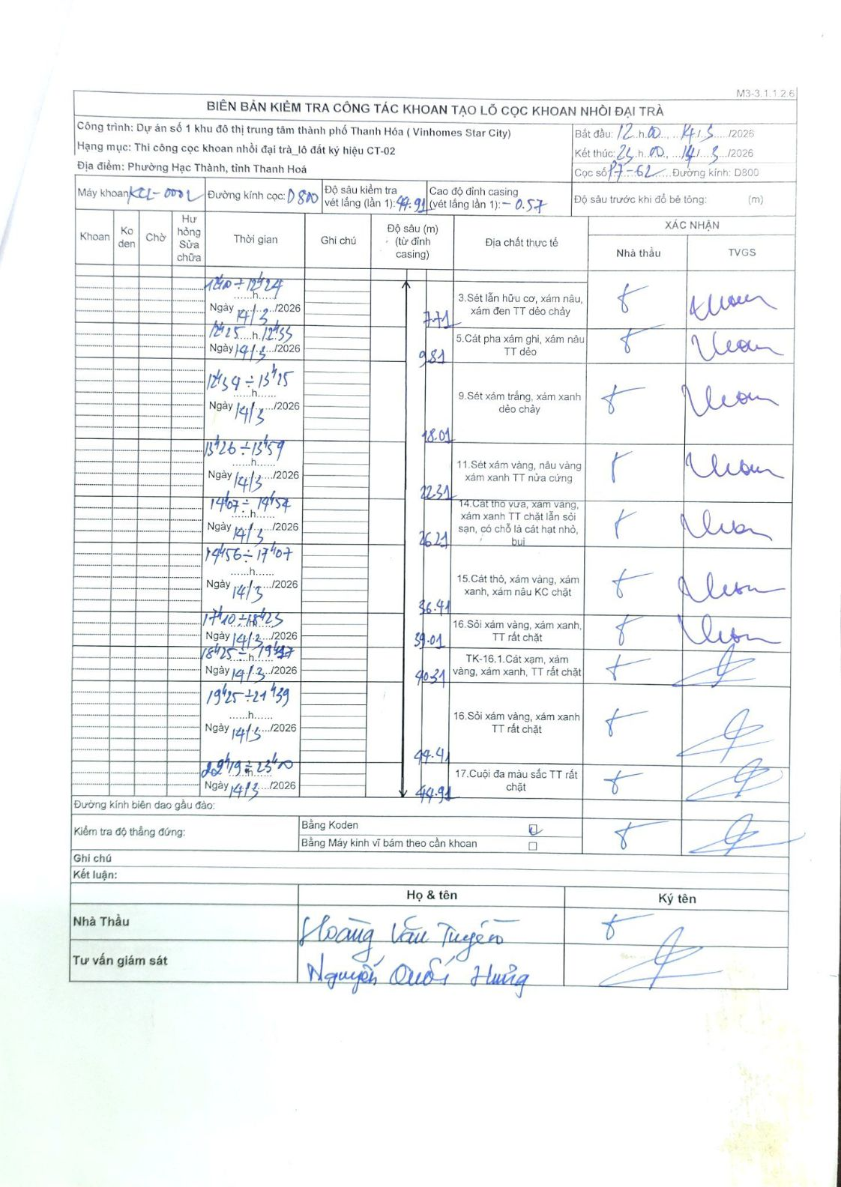
Dự án | Dự án số 1 khu đô thị trung tâm thành phố Thanh Hóa (Vinhomes Star City)
Hạng mục | Thi công cọc khoan nhồi đại trà_lô đất ký hiệu CT-02
Tên bộ phận | Phường Hạc Thành, tỉnh Thanh Hoá
Số hiệu cọc | P7-62
Biên bản số | KL-002
Đường kính | D800
Bắt đầu thi công | 12:00 14/03/2026
Kết thúc thi công | 23:00 14/03/2026

Địa chất TT | Đường kính | Mô tả lớp thiết kế | Từ (h) | Đến (h) | Cao độ từ | Cao độ đến | T.Gian (h) | Dài (m) | V (m/h) | Ghi chú
1 | D800 | Sét lẫn hữu cơ, xám nâu, xám đen TT dẻo chảy | 12:00 14/03/2026 | 12:24 14/03/2026 | -0.57 | -7.71 | 0.4 | 7.14 | 17.85
2 | D800 | Cát pha xám ghi, xám nâu TT dẻo | 12:25 14/03/2026 | 12:55 14/03/2026 | -7.71 | -9.81 | 0.5 | 2.1 | 4.2
3 | D800 | Sét xám trắng, xám xanh dẻo chảy | 12:59 14/03/2026 | 13:15 14/03/2026 | -9.81 | -18.01 | 0.27 | 8.2 | 30.75
4 | D800 | Sét xám vàng, nâu vàng xám xanh TT nửa cứng | 13:26 14/03/2026 | 13:59 14/03/2026 | -18.01 | -22.31 | 0.55 | 4.3 | 7.82
5 | D800 | Cát thô vừa, xám vàng, xám xanh TT chặt lẫn sỏi sạn, có chỗ là cát hạt nhỏ, bụi | 14:07 14/03/2026 | 14:54 14/03/2026 | -22.31 | -26.21 | 0.78 | 3.9 | 4.98
6 | D800 | Cát thô, xám vàng, xám xanh, xám nâu KC chặt | 14:56 14/03/2026 | 17:07 14/03/2026 | -26.21 | -36.41 | 2.18 | 10.2 | 4.67
7 | D800 | Sỏi xám vàng, xám xanh, TT rất chặt | 17:10 14/03/2026 | 18:23 14/03/2026 | -36.41 | -39.01 | 1.22 | 2.6 | 2.14
8 | D800 | TK-16.1. Cát xám, xám vàng, xám xanh, TT rất chặt | 18:25 14/03/2026 | 19:17 14/03/2026 | -39.01 | -40.31 | 0.87 | 1.3 | 1.5
9 | D800 | Sỏi xám vàng, xám xanh TT rất chặt | 19:25 14/03/2026 | 21:39 14/03/2026 | -40.31 | -44.41 | 2.23 | 4.1 | 1.84
10 | D800 | Cuội đa màu sắc TT rất chặt | 22:19 14/03/2026 | 23:00 14/03/2026 | -44.41 | -44.91 | 0.68 | 0.5 | 0.73

ẢNH BIÊN BẢN GỐC

